保険者の情報を印刷する機能を作成
保険者の情報を印刷する機能を作成 |  |  |  |  |  |  |  |  |  |  |  | 作成者 |  |  |  |  |  |  | 作成日 | 更新者 | 更新日 | Rev
 |  |  |  |  |  |  |  |  |  |  |  | サポート部 |  |  |  |  |  |  | 2020-02-11 | - | - | Draft#1

js
フロントエンド
 | 【1】機能概要
insurer
insurer_search.js

5
1

web-django (バックエンド)

exs_main
view.py
4

zm
urls.py

2
 | 機能概要
 |  | 画面より指定された、「開設区分」、「種別」により対象となる保険者マスタの一覧を出力する。
3
詳しいコンテンツを見るにはここをクリックしてください
page
insurer
urls.py
views.py

 | 【2】入力/出力

 |  | ・機能としての入力、出力は以下の表を参照。
 |  | 入力/出力 |  |  |  | 内容
 |  | 入力 |  |  |  | 開設区分: INSURER_000.insurance_category_tcd
 |  |  |  |  |  | 種別: INSURER_001.opening_class_tcd

 |  | 出力 |  |  |  | CSV ファイル

Web-django
 | 【3】フローチャート |  |  |  |  |  |  |  |  |  |  |  |  | WEB-DJANGO

 |  |  |  |  |  |  |  |  |  |  | ① | ・クライアントはリクエストをweb-djangoサーバーに送信します

 |  |  |  |  |  |  |  |  |  |  | ② | ・検索語に従ってデータベースからデータをフィルタリングします

クライアント
フォームデータ
 |  |  |  |  |  |  | ① |  |  |  | ③ | ・データ処理します。
 |  |  |  |  |  |  |  |  |  |  |  |  | ・データーを整理します。
 |  |  |  |  |  |  |  |  |  |  |  |  | ・ヘッタを追加します。

db-mariadb
データを検索
 |  |  |  |  |  |  |  |  |  |  | ④ | ・CSV 作成します。
 |  |  |  |  |  |  | ②
 |  |  |  |  |  |  |  |  |  |  | ⑤ | ・CSVファイルを作成してから、ＣＳＶ パスをクライアントに送ります。

データ処理
 |  |  |  |  |  |  | ③

CSV 作成
 |  |  |  |  |  |  | ④

CSVパス
 |  |  |  |  |  |  | ⑤

 | 【4】処理フロー

 |  | <<クライアント側>>

 |  |  |  |  |  |  |  | １）
フォームデータ

JavaScript
 |  |  |  |  |  |  |  | ２）

Web-django サーバー
 |  | <<サーバー側>>

Url処理（python / Django）
 |  |  |  |  |  |  |  |  | ⑥
 |  |  |  |  |  | ３）

View処理（python / Django）
 |  |  |  |  |  | ４）

exportCSV·関数
 |  |  |  |  |  |  |  | ５）

Ｍｏｄｅｌ処理（python / Django）

db-mariaDB

 | 【5】処理概要(WEB-DJANGO)
 |  | １） | フォームに検索値を入力して、「ダウンロード」ボタンを押し、 |  |  |  |  |  |  |  |  | 3) | Djangoのurl.py（zm\urls.py）がリクエストを受ける。
 |  |  | onClickメソッドから、insurer_search.jsの master.search.select_form関数を呼び出す。 |  |  |  |  |  |  |  |  |  |  | さらにurls.py（zm\page\print\urls.py）へ処理を渡し、
 |  |  |  |  |  |  |  |  |  |  |  |  |  | PrintView.as_View関数を呼び出す。
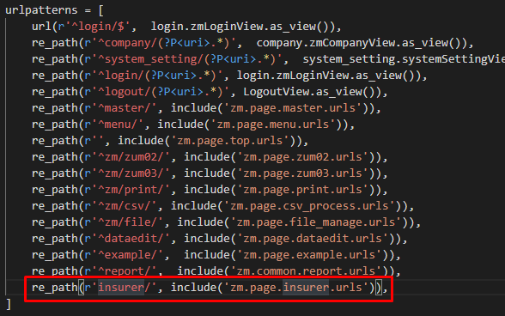

 |  | ２） | insurer_search.jsで処理を担当するURLパスを指定して、フォームデータを取得する、
 |  |  | AjaxでDjango（サーバー）のurls,pyへ、POSTリクエストする。
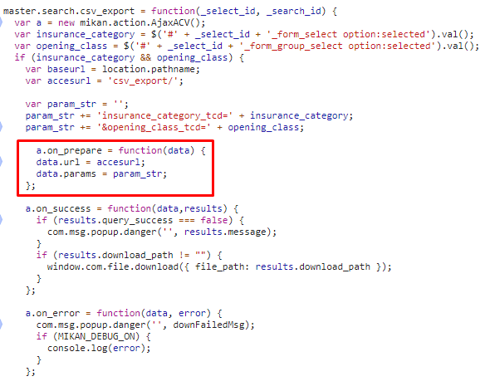
 |  |  |  |  |  |  |  |  |  |  |  |  |  |  |  | \web-django\src\webapp\zm\urls.py

 |  |  |  |  |  |  |  |  |  |  |  |  |  |  |  |  | \webapp\zm\page\insurer\urls.py
 |  |  |  |  |  |  |  |  |  |  |  | 4) | views.pyで定義されているInsurerJsonSearchViewクラスに処理がまず飛ぶが、
 |  |  |  |  |  |  |  |  |  |  |  |  | InsurerJsonSearchViewクラスはAbstractPageクラスを継承します
 |  |  |  |  |  |  |  |  |  |  |  |  | AbstractPageクラスはBaseHtmlViewクラスを継承します
 |  |  |  |  |  |  |  |  |  |  |  |  | スーパークラスBaseHtmlViewなどでPOSTされた際の処理を行う。
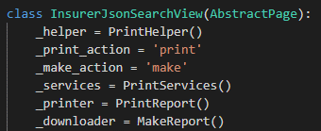

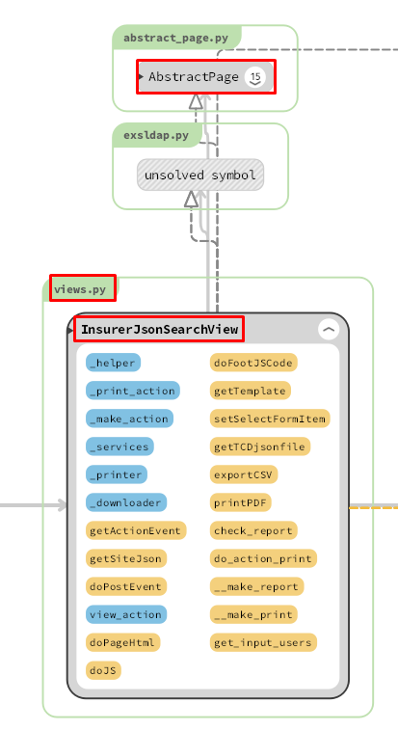
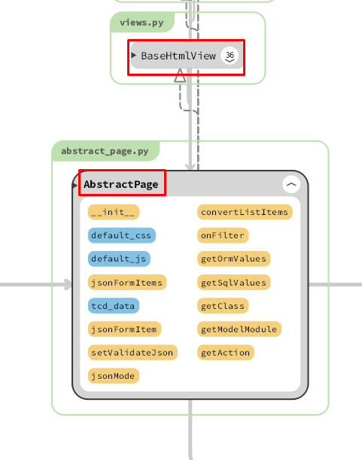
 |  |  |  |  |  |  |  |  |  |  | 5)
 |  |  |  |  |  |  |  |  |  |  |  | exportCSV関数内でレポートを作成処理のメイン処理を行う。

 |  |  |  |  |  |  |  |  |  |  | 5-1)
 |  |  |  |  |  |  |  |  |  |  |  |  | オブジェクトリクエストを取得。要求オブジェクトには、クライアントがサーバーに送信するパラメーターが含まれます

 |  |  |  |  |  |  |  |  |  |  | 5-2)
 |  |  |  |  |  |  |  |  |  |  |  |  | 要求オブジェクトから、パラメーターを取得します。

 |  |  |  |  |  |  |  |  |  |  | 5-3)
 |  |  |  |  |  |  |  |  |  |  |  |  | ・データーを検索します。
 |  |  |  |  |  |  |  |  |  |  |  |  | ・データーを整理します。
 |  |  |  |  |  |  |  |  |  |  |  |  | ・ＣＳＶファイルを作成します。
 |  |  |  |  |  |  |  |  |  |  |  |  | ・ＣＳＶ パスを返す

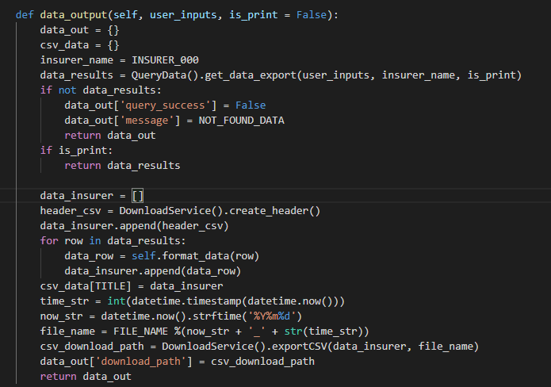
 | ４-１）
 |  | views.pyのBaseHtmlView内で定義されているPOST関数の処理を行う。
 |  | このPOST関数内の処理はPOSTリクエストがDjango（サーバ）に送られると毎回呼ばれる。

 | ４-２）
 |  | views.pyのInsurerJsonSearchView内のdoPostEvent関数の処理を行い、
 |  | その内部で、exportCSV関数が呼ばれる。

 |  | 5-3-1）
 |  |  | ・データーを検索します。 |  |  |  |  |  |  |  | 画面完成
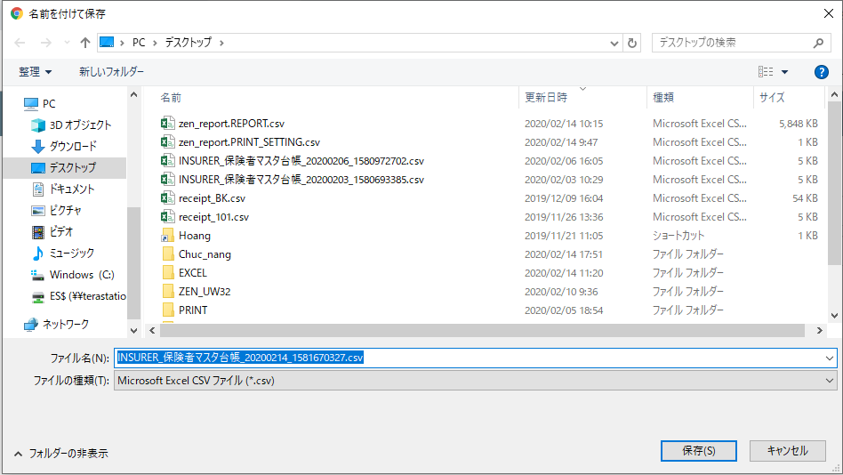
SQL QUERY

 |  | 5-3-2)
 |  |  |  | ・ヘッタを追加します。
 |  |  |  | ・データーを整理します。

 |  | 5-3-3)
 |  |  |  | ・ＣＳＶファイルを作成します。
 |  |  |  | ・ＣＳＶ パスを返す

 |  | 6)
 |  |  | 全ての処理が終了すると、insurer_search.jsのmaster.search.csv_exportのajaxのsuccessブロックに
 |  |  | 処理が戻り、画面に結果が表示される。

 | 【6】関数

 |  | 概要） |  |  |  |  |  |  |  |  |  | 概要）
 |  |  | ・プロセスレポートのメイン処理はprint_view.pyのprocess_report関数から |  |  |  |  |  |  |  |  |  | ・レポートを作成するのメイン処理はcreatpdf.pyのexecute関数から
 |  |  | 様々な関数が呼出され行われる。 |  |  |  |  |  |  |  |  |  | 様々な関数が呼出され行われる。
Web-django サーバー
 |  |  |  |  |  |  |  |  |  |  |  |  | execute関数から呼び出される関数群イメージ図
batch-python-luigiサーバー
 |  | ※ | process_report関数から呼び出される関数群イメージ図
①
exportCSV 関数
②self.getRequest()
① execute
関数
②REPORT.objects.filter

③self.get_input_users(request)
 |  |  |  | (print_view.py)

③bson.loads(report.content)

④DownloadLogic().data_output(user_inputs)
④SPLIT_REPORT(content 、create_user)

⑤execute_splited_report()
⑤data_output(user_inputs)

⑥upload_s3()

⑥self.do_action_print()
⑦report.save()

do_action_print() / print_view.py

詳しいコンテンツを見るにはここをクリックしてください
generate_print_json()/ U01PB001.py

 | 【７】DBアクセス

Web-django サーバー
batch-python-luigiサーバー
 |  | 概要） |  |  |  |  |  |  |  |  |  | 概要）
 |  |  | ・process_report関数の内部では関数が実行される。 |  |  |  |  |  |  |  |  |  | ・execute関数の内部では関数が実行される。

 |  |  |  | ・ | generate_print_json() |  |  |  |  |  |  |  |  | ・ | REPORT.objects.filter(report_id= report_id).first()
 |  |  |  | ・ | self.do_action_print() |  |  |  |  |  |  |  |  | ・ | splited_report_model.save()
 |  |  |  |  |  |  |  |  |  |  |  |  |  | ・ execute_splited_report(splited_report_model.split_report_id,report.create_user)
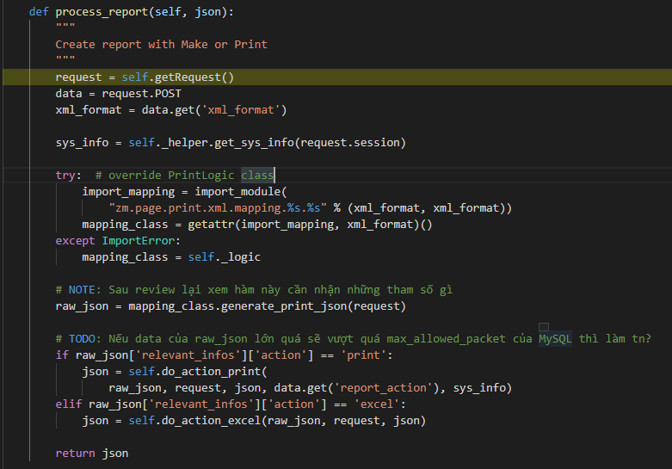
 |  |  |  |  |  |  |  |  |  |  |  |  |  | ・ upload_s3(REPORT_OUTPUT_DIRECTORY_ON_S3,report_id,final_output_file_path )
 |  |  |  |  |  |  |  |  |  |  |  |  |  | ・ report.save()
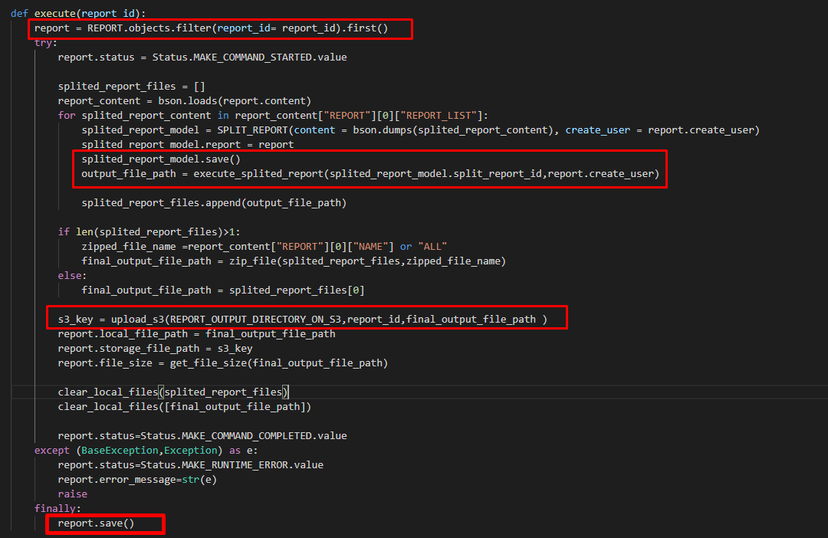

 |  |  |  |  |  |  |  |  |  | 【8】エラーハンドリング

 |  |  |  |  |  |  |  |  |  |  | 概要）
 |  |  |  |  |  |  |  |  |  |  |  | print.jsでエラー処理がされている。
 |  |  |  |  |  |  |  |  |  |  |  | 変数 |  |  |  |  |  | 内容
 |  |  |  |  |  |  |  |  |  |  |  | errorMessage |  |  |  |  |  | "失敗"
 |  |  |  |  |  |  |  |  |  |  |  | paramsIsNotEqual |  |  |  |  |  | "引数数が一致していない"
 |  |  |  |  |  |  |  |  |  |  |  | endBiggerStartMessage |  |  |  |  |  | "エンドはスタートより設定ください。"
 |  |  |  |  |  |  |  |  |  |  |  | batchServerError |  |  |  |  |  | "バッチサーバーエラー。"

詳しいコンテンツを見るにはここをクリックしてください

関数リスト_function_list 検索機能
関数リスト_function_list |  |  |  |  |  |  |  |  | 作成者 |  |  | 作成日 | 更新者 | 更新日 | Rev
 |  |  |  |  |  |  |  |  | サポート部 |  |  | 2019-12-09 | - | - | Draft#1

Web-django サーバー
 |  |  |  |  |  |  |  | ■③self._helper.get_sys_info関数

 | ■①process_view関数
 |  | 概要） |  |  |  |  |  |  | 概要）
 |  | ・ | 画面から入力された条件に従ってフィルターおよび検索して、 |  |  |  |  |  |  | 一般的なシステム情報を取得する
 |  |  | レポートオブジェクトを作成してデータベースに保存して、
 |  |  | report_idを含むリクエストをbatch-python-luigiサーバーに送信します |  |  |  |  |  | 引数）
 |  | ・処理全体の結果をjson形式で返す。
 |  |  |  |  |  |  |  |  |  | 引数 | 内容（使用例）
 |  | 引数） |  |  |  |  |  |  |  | リクエストセッション | ユーザー情報

 |  |  | 引数 |  |  | 内容（使用例）
 |  |  | フォームデータ |  |  | ・RECEIPT_100, ORGANIZATION_000, ORGANIZATION_001, PRACTITIONER_000, FACILITY_000,FACILITY_001,FACILITY_010,INSURER_000, INSURER_001 ・フォームデータ: ・モード: 初回発行モードと再発行モードがある ・請求年月: RECEIPT_100.billing_date ・締切対象年月日: RECEIPT_100.closing_target_date ・保険種別: RECEIPT_100.insurance_category_number ・都道府県: INSURER_000.insurer_jurisdiction_tcd ・施術所番号: FACILITY_000.facility_number ・施術者番号: PRACTITIONER_000.practitioner_number
 |  |  |  |  |  |  |  |  | 返り値）
 |  |  |  |  |  |  |  |  |  | 引数 | 内容（使用例）
 |  |  |  |  |  |  |  |  |  | dictタイプの値 | {
 |  |  |  |  |  |  |  |  |  |  | EXS_DATE:
 |  |  |  |  |  |  |  |  |  |  | EXS_USER':''
 |  |  |  |  |  |  |  |  |  |  | PROGRAM_NAME:
 |  |  |  |  |  |  |  |  |  |  | VERSION:
 |  |  |  |  |  |  |  |  |  |  | }

 |  |  |  |  |  |  |  | ■④import_module()関数

 |  |  |  |  |  |  |  |  | 概要）
 |  | 返り値） |  |  |  |  |  |  |  | 動的モジュールインポート関数
 |  |  | 引数 |  |  | 内容（使用例）
 |  |  | レコードは条件を満たします
 |  |  |  |  |  | それぞれ、PDFファイル出力 |  |  | 引数）
 |  |  |  |  |  |  |  |  |  | 引数 | 内容（使用例）
 |  |  |  |  |  |  |  |  |  | .pyファイルへのパス | 'zm.page.print.xml.mapping.U01PB001.U01PB001'
 | ■②request_POST関数

 |  | 概要）
 |  |  | ・ | POSTおよびSESSIONからパラメーターを取得する |  |  |  |  | 返り値）
 |  | 引数）
 |  |  | 引数 |  |  | 内容（使用例） |  |  |  | 引数 | 内容（使用例）
 |  |  |  |  |  | ・フォームデータ:
 |  |  |  | フォームデータ |  | ・モード: 初回発行モードと再発行モードがある |  |  |  | オブジェクト | クラスUB01PB001の関数が含まれています
 |  |  |  |  |  | ・請求年月: RECEIPT_100.billing_date |  |  |  | モジュール
 |  |  |  |  |  | ・締切対象年月日: RECEIPT_100.closing_target_date
 |  |  |  |  |  | ・保険種別: RECEIPT_100.insurance_category_number
 |  |  |  |  |  | ・都道府県: INSURER_000.insurer_jurisdiction_tcd
 |  |  |  |  |  | ・施術所番号: FACILITY_000.facility_number
 |  |  |  |  |  | ・施術者番号: PRACTITIONER_000.practitioner_number

 |  |  | 引数 |  |  | 内容（使用例）
 |  |  |  |  |  | { billing_date: 'closing_target_date':'' 'facility_number':'' 'insurance_type':'' 'mode':'' practitioner_number':'' 'report_action':'make' }
 |  |  |  | dictタイプの値

 | ■⑤mapping_class.generate_print_json()関数

 |  | 概要）
 |  |  | ・mapping_class.generate_print_json()で、UB01PB001.pyのgenerate_print_jsonを呼びだし、
 |  |  |  | 検索条件に従ってデータをフィルタリングする

 |  | 引数）
 |  |  | 引数 |  |  | 内容（使用例）

 |  |  | オブジェクトリクエスト |  |  |  | サーバーに送信されたクライアント情報

 |  | 返り値）
 |  |  | 引数 |  |  | 内容（使用例）
 |  |  | dictタイプの値 |  |  | file_name':'U01PB001_柔道整復施術療養費支給申請総括票（Ⅰ）'
 |  |  |  |  |  | 'print_data':{}
 |  |  |  |  |  | 'relevant_infos':{'action': 'print', 'query_success': False}
 |  |  |  |  |  | 'report_number':'ZU-P02-PB001'

 | ■⑥self.do_action_print()関数

 |  | 概要）
 |  |  | do_action_print関数がレポートテーブルのデータをバインドし、データベースに新しいレポート
 |  |  | を挿入します, そしてそのIDを取得し、そのIDでバッチサーバーにリクエストします
 |  |  | JSONオブジェクトを返します。(batch_responses: report_id, output: pdf, status:200,...含まれる)
 |  |  | JSONオブジェクトを返します。(batch_responses: report_id, output: pdf, status:200,...含まれる)
 |  | 引数）
 |  |  | 引数 |  |  | 内容（使用例）
 |  |  | batch-python-luigiサーバーに送信するために必要なデータ |  |  | raw_json: request: json: report_action: sys_info:

 |  | 返り値）
 |  |  | 引数 |  |  | 内容（使用例）
 |  |  | dictタイプの値 |  |  | ・jsonオブジェクト

batch-python-luigiサーバー

 | ■①execute関数 |  |  |  |  |  |  | ■③bson.loads()関数

 |  | 概要） |  |  |  |  |  |  | 概要）
 |  |  | [execute]機能でデータベースstorage-mariadb-batchバッチからデータを取得し、 |  |  |  |  |  |  | データは、データベースに保存される前にバイナリコードに変換されます。
 |  |  | データを処理して, Split_reportテーブルに保存して、S3サーバー（コンテナーstorage_zenko）から |  |  |  |  |  |  | バイナリコードをデコードする
 |  |  | pdfテンプレートをダウンロードして、PDFを作成して、データベースへのPDFファイルリンクの
 |  |  | 保存して、PDFファイルをS3サーバーにアップロードします。

 |  | 引数） |  |  |  |  |  |  | 引数）
 |  |  | 引数 |  |  | 内容（使用例） |  |  |  | 引数 | 内容（使用例）
 |  |  | report_id |  |  | REPORTテーブルの主キー |  |  |  | report.content | バイナリコード {E0030000045245504F525400750300000330006D030000024E414D45004300000055303150423030315+AQ154}

 |  | 返り値） |  |  |  |  |  |  | 返り値）
 |  |  | 引数 |  |  | 内容（使用例） |  |  |  | 引数 | 内容（使用例）
 |  |  | 更新レコード |  |  | ．PDFファイルを作成 ・PDFファイルのパスをデータベース内のレコードに更新します |  |  |  | デコードされたバイナリ | データベースのバイナリコードをデコードする

 | ■②REPORT.objects.filter関数 |  |  |  |  |  |  | ■④SPLIT_REPORT()関数

 |  | 概要） |  |  |  |  |  |  | 概要）
 |  |  | report_idでRECORDテーブルに検索します |  |  |  |  |  |  | REPORTテーブルのreport_list部分のデータを取得してPDFファイルを作成し、
 |  |  |  |  |  |  |  |  |  | SPLIT_REPORTテーブルに保存します

 |  | 引数） |  |  |  |  |  |  | 引数）
 |  |  | 引数 |  |  | 内容（使用例） |  |  |  | 引数 | 内容（使用例）
 |  |  | report_id |  |  | REPORTテーブルの主キー |  |  |  | REPORTテーブルのデータreport_list

 |  | 返り値） |  |  |  |  |  |  | 返り値）
 |  |  | 引数 |  |  | 内容（使用例） |  |  |  | 引数 | 内容（使用例）
 |  |  | REPORTテーブルのオブジェクト |  |  | ．レコードは条件を満たします |  |  |  | テーブルSPLIT_PORTの新しいレコード | データベースのバイナリコードをデコードする

■⑤execute_splited_report()関数 |  |  |  |  |  |  |  | ■⑦report.save関数

 | 概要） |  |  |  |  |  |  |  | 概要）
 |  | pdfファイルを作成してS3サーバーにアップロードし、pdfファイルのパスをデータベース |  |  |  |  |  |  |  | S3サーバーのPDFファイルパスをデータベースに更新します
 |  | SPLIT_REPORTに保存し、最後にpdfファイルのリンクをローカルに返します

 | 引数） |  |  |  |  |  |  |  | 引数）
 |  | 引数 |  |  | 内容（使用例） |  |  |  |  | 引数 | 内容（使用例）
 |  | SPLIT_REPORTテーブルのsplit_report_id |  |  | レポートIDの序数 |  |  |  |  | レポートオブジェクト

 | 返り値） |  |  |  |  |  |  |  | 返り値）
 |  | 引数 |  |  | 内容（使用例） |  |  |  |  | 引数 | 内容（使用例）
 |  | pdfファイルパス |  |  | pdfファイルのリンクをローカルに返します。 '/opt/services/report/src/bbin/src/zen/pdf/output_pdf/75/zen tester_75_20191226_012644/U01PB001_柔道整復施術療養費支給申請総括票（Ⅰ）.pdf' |  |  |  |  | 更新されたレコード

■⑥upload_s3関数

 | 概要）
 |  | pdfファイルを作成してS3サーバーにアップロードします

 | 引数）
 |  | 引数 |  |  | 内容（使用例）
 |  | REPORTテーブルのreport_idクラム |  |  | レポートIDの序数

 | 返り値）
 |  | 引数 |  |  | 内容（使用例）
 |  | pdfファイルパス |  |  | サーバーS3のPDFファイルへのパス（Report_outputディレクトリ）。 'Output_pdf/Report_output/73/U01PB001_柔道整復施術療養費支給申請総括票（Ⅰ）.pdf'

